PASAPORTE
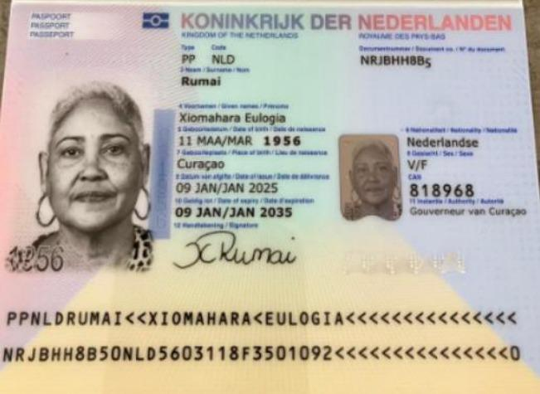
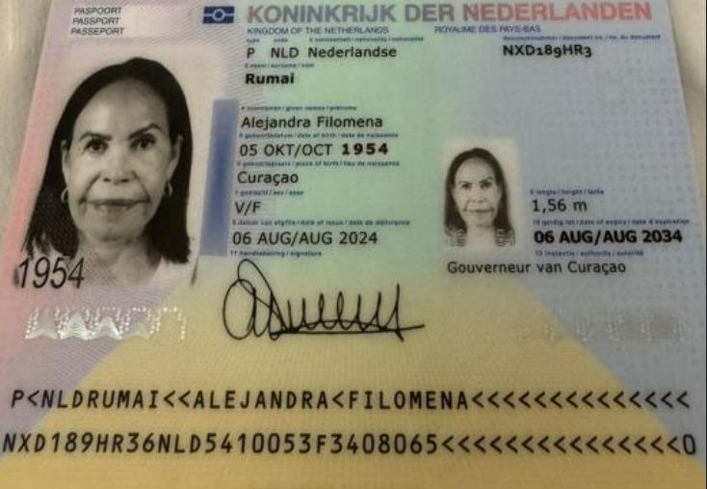

Nombre | Xiomahara | Nombre | Alejandra
Nombre | Eulogia | Nombre | Filomena
Apellido | Rumai | Apellido | Rumai
Genero | Femenino | Pasaporte | NXD189HR3
Pasaporte | NRJBHH8B5 | Fecha de nacimiento | 1954-10-05
Fecha de nacimiento | 1956-03-11 | Edad | 71
Edad | 69 | Estado civil | soltera
Estado civil |  | Dirección | curazao
Dirección |  | País | Curazao
País |  | Email: | ninitarumai54@gmail.com
Email: | ntr.kirash@hotmail.com | Teléfono | 599 9 568 7561
Teléfono |  | Profesión
Profesión |  | RH
RH | B Positivo | Seguro
Seguro |  | Peso
Peso |  | Altura
Altura |  | Idioma
Idioma
 |  | Salud
Salud |  | Estadia
Estadia

CONFIRMACION Alejandra
CIRUGIA PLASTICA | RADIOGRAFIA FACIAL
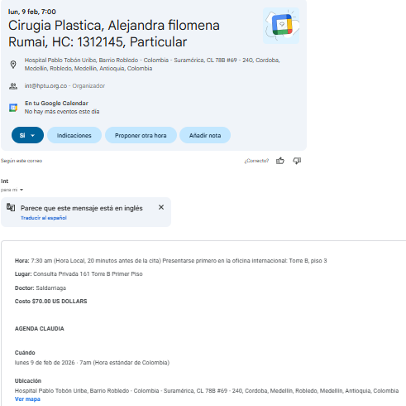
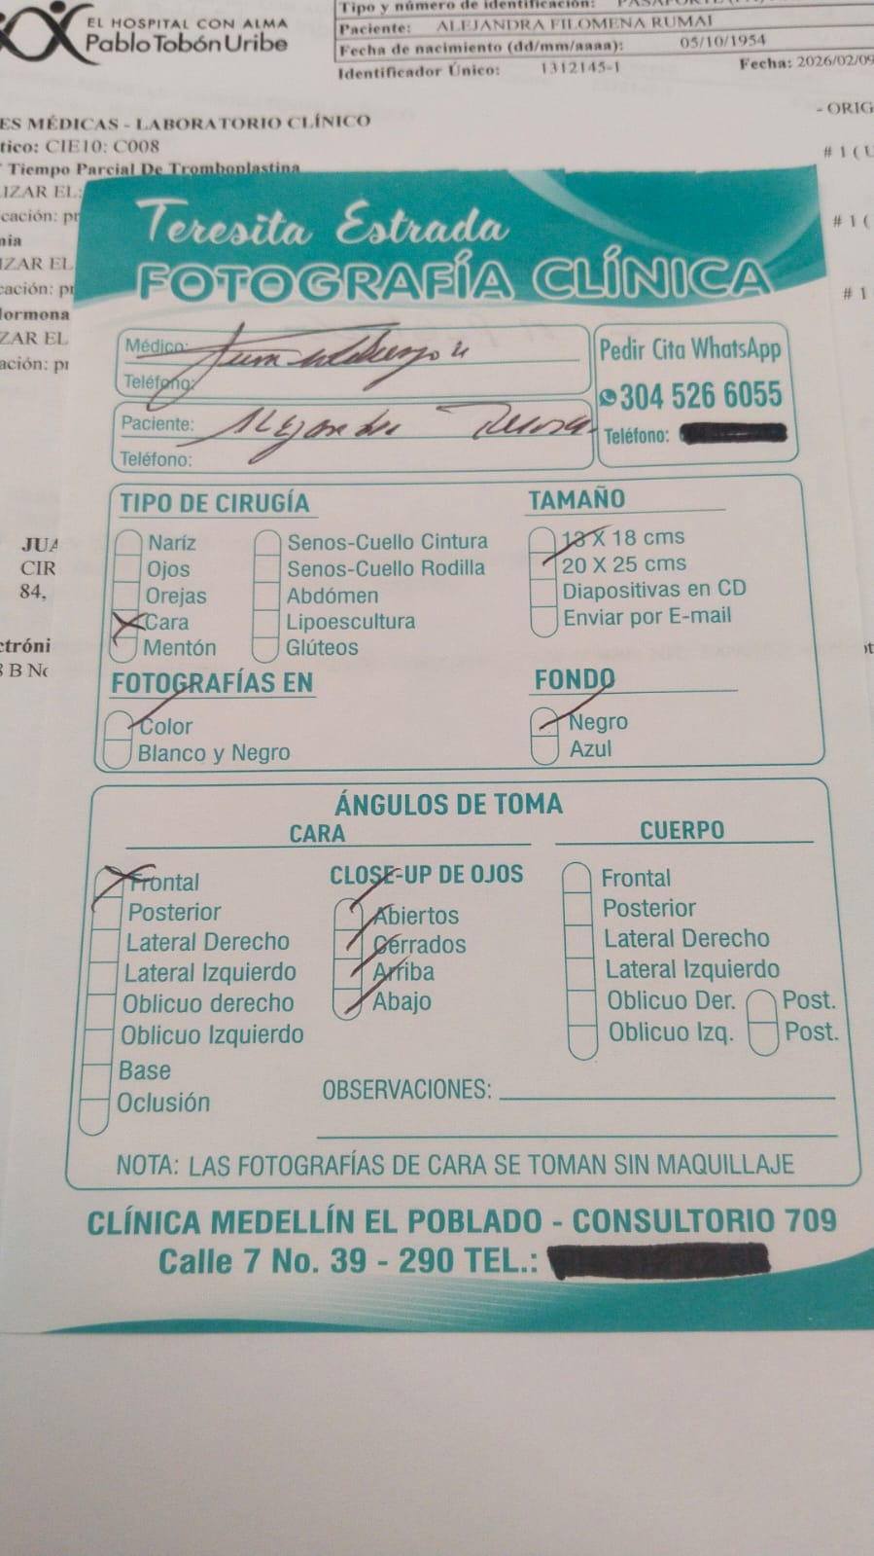
 |  | Recomendaciones: Las fotos de cara se toman sin maquillaje. Si tiene aretes o piercings difíciles de retirar, le aconsejamos que se los retire antes de venir a la cita. Por favor traer con qué recogerse el cabello.

VUELO
RESERVA HOTEL NOVELTY
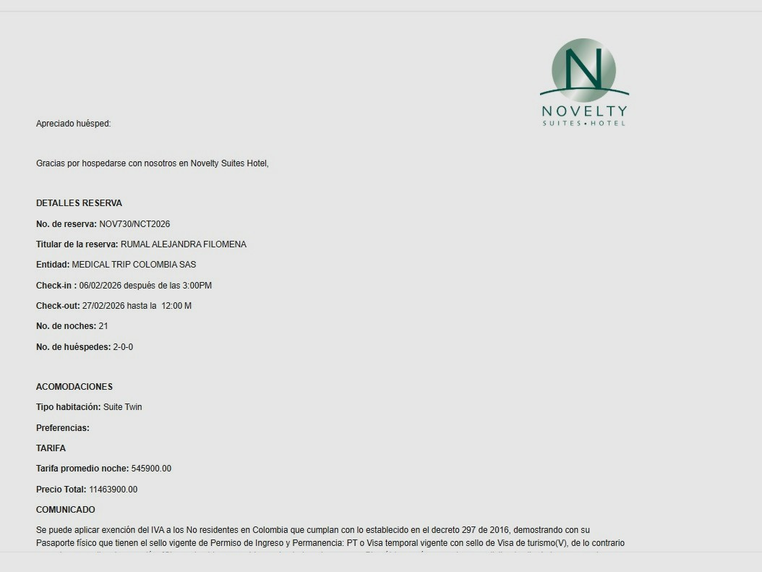
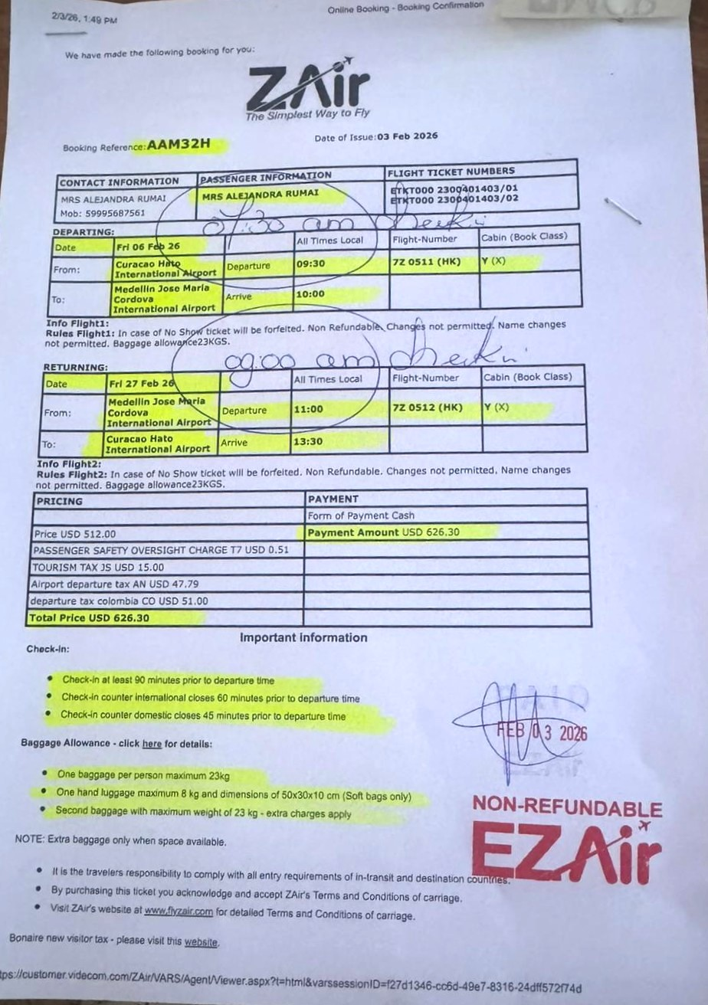
 | Codigo LOCALIZADOR DE LA RVA | AAM32H

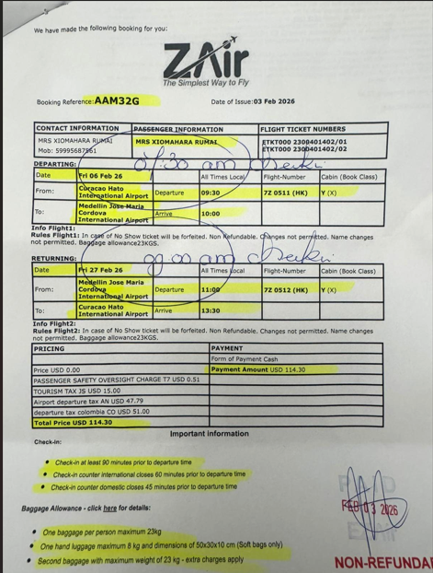
 |  |  | AAM32G

